Hoja1

INFORME 0453-10-2026 | ADM-QUIMDES

I. DATOS DEL CLIENTE:

Razón Social | LA BOMBONA |  |  |  |  | Razón Comercial | LA BOMBONA
Dirección | Av. Oscar R. Benavides 4071, Bellavista |  |  |  |  | Teléfono 2
Ruc |  |  |  |  |  | Correo

II. DATOS DEL SERVICIO REALIZADO:

Servicio | LIMPIEZA DE DUCTO Y MOTOR |  |  |  |  | Fecha del Servicio | 01/10/2026
Producto utilizado | - EQUIPOS HIDROLAVADORAS Y DISOLVENTES DE GRASA - HERRAMIENTAS MANUALES DE LIMPIEZA - EPPs COMPLETOS |  |  |  |  | Encargado de Servicio

Método de aplicación | LIMPIEZA Y DESENGRASADO PROFUNDO |  |  |  |  | Área(s) tratada(s) | DUCTO Y MOTOR DE EXTRACCIÓN
Áreas No Tratadas
N° VISITA | 2DA VISITA

III. DESCRIPCION DE ACTIVIDADES:

RA: Residuos Alimenticios / RL: Residuos Líquidos / D: Desperdicios / PI: Problemas de Infraestructura / IR: Insectos y/o Roedores
Áreas y Observaciones | RA | RL | D | PI | IR | Descripcion y Acciones Preventivas / Correctivas |  | RECOMENDACIONES | Grado de Acción
TODO EL LOCAL |  |  |  |  |  | Durante la realización del servicio en las instalaciones del establecimiento LA BOMBONA, ubicado en Av. Oscar R. Benavides 4071, Bellavista, se llevaron a cabo las siguientes actividades: A) Limpieza y Desengrasado de Motor: Se realizó el desmontaje y lavado especializado del sistema motriz, removiendo acumulaciones de grasa y hollín para optimizar su rendimiento y evitar riesgos eléctricos o de incendio. B) Limpieza de Ducto: Aplicación de agentes desengrasantes y lavado a presión en el interior de los ductos de extracción de aire y humo, asegurando la remoción total de residuos grasos adheridos. |  | 1. Se recomienda mantener la continuidad del control de plagas mediante la aplicación de gel y desratización con periodicidad MENSUAL, afin de eliminar fuentes de alimento y refugio. 2. Mantener adecuadas condiciones de orden y saneamiento en las áreas de almacenamiento y cocina, evitando la acumulación de residuos y materiales que puedan servir como refugio de plagas, así como no manipular las estaciones de monitoreo instaladas. 3. Infraestructura: Sellar las aberturas y rendijas en paredes/pisos con materiales adecuados para impedir refugios e ingreso de plagas. 4. Se recomienda mantener la verificación y actualización periódica de las fichas de control en los dispositivos de monitoreo para garantizar el adecuado seguimiento del programa. | OK/POSTERIOR

ESCALA DE VALORACION PARA LA CLASIFICACION DE PROBLEMAS OBSERVADOS

 |  | CLASE | POTENCIAL DE PROBLEMAS OBSERVADOS |  |  | GRADO DE ACCIÓN
 |  | A | Podría ocasionar la rápida atracción, refugio y propagación de insectos y/o roedores al interior del área ubicado ocasionando daños a la propiedad, insumos o incomodidad a los trabajadores y clientes. |  |  | INMEDIATO
 |  | B | Podría ocasionar las ligeras atracciones de insectos y roedores al área y lograr su propagación próximamente. |  |  | PRONTO
 |  | C | No se presenta zonas de riesgo, leves observaciones que se subsanan diariamente. |  |  | OK / POSTERIOR

IV- BENEFECIOS:

- Ayuda a cuidar la imagen de la empresa. - ⁠Evitas pérdidas económicas por daños a la infraestructura y alimentos. - ⁠Un negocio sin plagas brinda mayor confort a los clientes. - ⁠Evitas enfermedades a los clientes. - ⁠Evita multa y cierre de local. - ⁠Ayuda a cuidar la fidelidad de los clientes aumentando las ventas.

V. RECOMENDACIÓN GENERAL:

Se recomienda realizar el mantenimiento preventivo y limpieza de ductos y motores de extracción con una periodicidad TRIMESTRAL o SEMESTRAL (según volumen de operaciones), para garantizar la eficiencia del sistema, prevenir acumulación excesiva de grasa y cumplir con las normas de seguridad e higiene.

VI. REGISTRO FOTOGRAFICO DE LA VISITA TECNICA

LIMPIEZA DE DUCTO Y MOTOR |  | 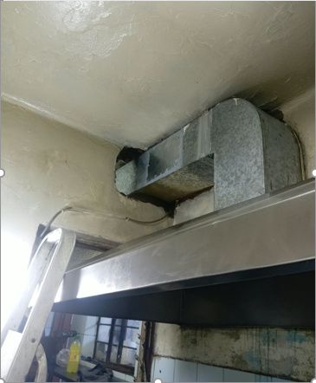 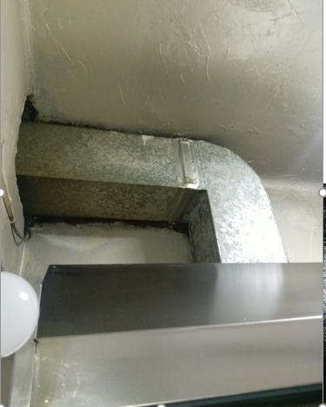 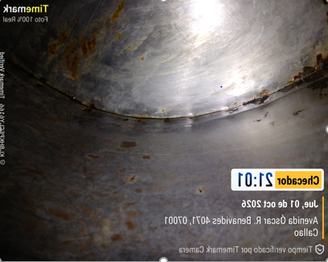 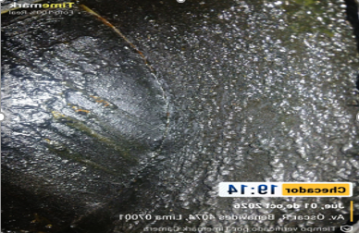 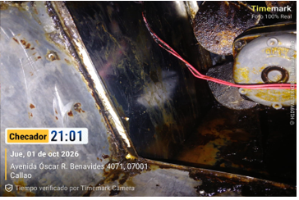 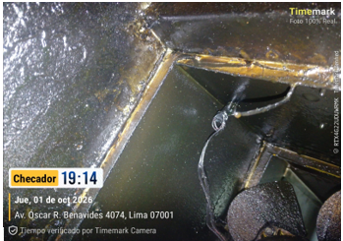 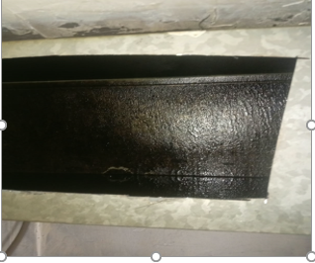 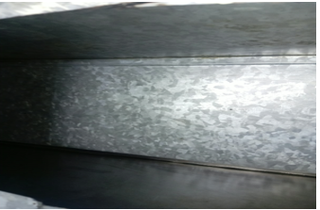

VIII. CONCLUSION:

Concluido el servicio de limpieza de ducto y motor, el sistema se encuentra en óptimas condiciones operativas y libres de grasa acumulada, lo que favorece la seguridad del establecimiento y la calidad del aire en la zona de cocina.

Atentamente

